CollectiveAccess
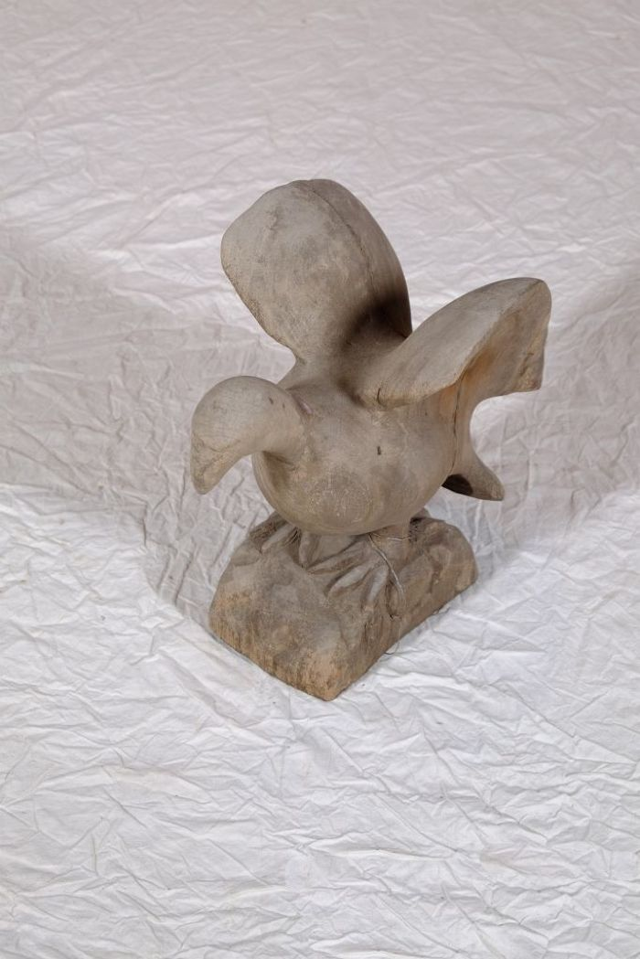
Image | Object | Description | Date
 | Vogelfigur (A1130) | Diese Vogelfigur stammt aus dem westafrikanischen Ghana.

